Inleiding
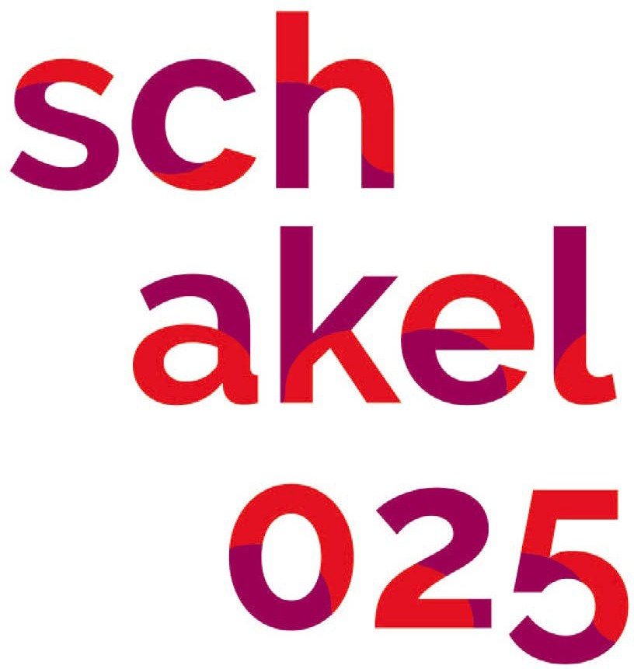

De backoffice voor Arnhemse cultuurinitiatieven en projecten
info@schakel025.in
www.facebook.com/schakel025

Voorbeeld eenvoudige begroting
Op het tweede tabblad vind je een voorbeeld van een enigszins eenvoudige begroting. Deze kan je gebruiken om de kosten
en inkomsten van jouw initiatief of project inichtelijk te maken

De genoemde posten zijn voorbeelden maar het staat je natuurlijk vrij om dit aan te passen aan jouw eigen initiatief of project.

Mocht je vanuit jouw expertise zelf over kennis beschikken die bij dit onderwerp zou passen, of zie je mogelijkheden tot de verbetering
van deze tekst, dan zien we jouw bericht graag tegemoet via info@schakel025.in.

Voorbeeld begroting
Begroting | Project 'naam'

UITGAVEN
INKOMSTEN

Voorbereidingskosten |  |  |  | Inkomsten
Honoraria (inzet derden) | Honorarium per dag | Aantal dagen werk | Totaal bedrag incl. BTW | Type inkomstenbron | Naam Subsidiënt/ Fonds | Status aanvraag | Bedrag
Persoon 1 |  |  | € - | Eigen inbreng
Persoon 2 |  |  | € - | Opbrengst uit kaartverkoop
Persoon 3 |  |  | € - | Opbrengst uit horeca
Persoon 4 |  |  | € -
Reiskosten |  |  | € - | Subsidie 1 |  | In behandeling/toegekend/afgewezen
 |  |  | € - | Subsidie 2 |  | In behandeling/toegekend/afgewezen
Subtotaal | € - | 0 | € -
 |  |  |  | Fonds 1 |  | In behandeling/toegekend/afgewezen
Productiekosten | Kosten | Aantal |  | Fonds 2 |  | In behandeling/toegekend/afgewezen
Huur repetitieruimte/atelier |  |  | € -
Inkoop/inhuur materialen |  |  | € - | Crowdfunding
 |  |  | € -
Subtotaal | € - | 0 | € -

Publiciteitskosten | Kosten | Aantal
Ontwerper |  |  | € -
Drukwerk |  |  | € -
Advertenties (analoog/digitaal) |  |  | € -
Fotograaf |  |  | € -
Videoregistratie |  |  | € -
 |  |  | € -
Subtotaal | € - | 0 | € -

Uitvoeringskosten
Personeel | Honorarium per dag | Aantal dagen werk | Totaal bedrag incl. BTW
Persoon 1 |  |  | € -
Persoon 2 |  |  | € -
Persoon 3 |  |  | € -
Persoon 4 |  |  | € -
 |  |  | € -
Subtotaal | € - | 0 | € -

Materieel | Kosten | Aantal | Totaal bedrag incl. BTW
Reiskosten |  |  | € -
Inkoop/inhuur materialen |  |  | € -
Repetitieruimte/ atelierhuur |  |  | € -
 |  |  | € -
Subtotaal | € - |  | € -

Totaalbedrag uitgaven |  |  | € - | Totaal bedrag inkomsten |  |  | € -

